Sheet1
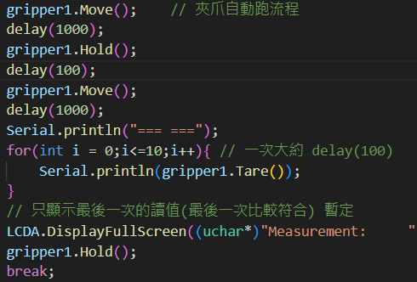
2025-02-27
空盤子 | 實際重量: 17.87 g |  |  |  |  | 空爪 | 實際重量: 0 g |  |  |  |  | 蘿蔔絲 | 實際重量: 78.73 g

i | 測資1 | 測資2 | 測資3 | 測資4 | 測資5 | i | 測資1 | 測資2 | 測資3 | 測資4 | 測資5 | i | 測資1 | 測資2 | 測資3 | 測資4 | 測資5
0 | 35 | 31.91 | 24.62 | 32.55 | 27.49 | 0 | 10.95 | 8.82 | 11.99 | 14.41 | 14.93 | 0 | 87.13 | 82.34 | 96.63 | 77.17 | 91.99
1 | -93.98 | 11.54 | -184.52 | -1.57 | 25 | 1 | -11.81 | -9.76 | -28.56 | -79.82 | -119.22 | 1 | 48.08 | 12.65 | 53.07 | -1.59 | 60.1
2 | -293.01 | -233.51 | -236.92 | -267.18 | -189.76 | 2 | -259.35 | -252.63 | -282.72 | -299.36 | -287.01 | 2 | -258.45 | -273.23 | -249.49 | -287.58 | -243.46
3 | -50.06 | -186.73 | -7.48 | -144.33 | -227.92 | 3 | -178.66 | -183.77 | -143.07 | -78.79 | -53.89 | 3 | -84.48 | -29.06 | -94.13 | -107.05 | -121.93
4 | 18.25 | 8.34 | 22 | 13.26 | -5.2 | 4 | -8.7 | -8.4 | -2.37 | 2.67 | 2.88 | 4 | 75.54 | 78.85 | 80.62 | -356.63 | 1.62
5 | 19.51 | 22.01 | 20.31 | 20.98 | 20.89 | 5 | 3.38 | 3.81 | 3.58 | 3.55 | 2.95 | 5 | 82.2 | 81.9 | 83.38 | -262.71 | 47.58
6 | 18.22 | 20.67 | 18.92 | 20.39 | 20.42 | 6 | 2.17 | 2.88 | 2.69 | 2.56 | 1.88 | 6 | 81.64 | 81.19 | 83 | 7.2 | 80.73
7 | 17.75 | 19.29 | 19.1 | 18.86 | 19.22 | 7 | 1.5 | 1.65 | 1.56 | 1.61 | 1.32 | 7 | 80.54 | 80.46 | 80.74 | 75.76 | 78.8
8 | 17.37 | 19.74 | 18.61 | 18.31 | 18.27 | 8 | 0.59 | 1.21 | 0.86 | 0.88 | 0.49 | 8 | 79.68 | 79.44 | 79.87 | 77.18 | 78.28
9 | 17.47 | 18.99 | 17.69 | 18.37 | 18.09 | 9 | 0.43 | 0.8 | 0.66 | 0.73 | 0.3 | 9 | 79.64 | 79.5 | 80.11 | 77.07 | 78.45
10 | 17.02 | 17.79 | 17.51 | 17.59 | 18.12 | 10 | 0.03 | 0.04 | 0.05 | 0.26 | -0.32 | 10 | 79.18 | 79.15 | 79.72 | 76.97 | 77.95

